Sheet1
…
标题

LOGO
化身死神
主视觉为明星死神海报。
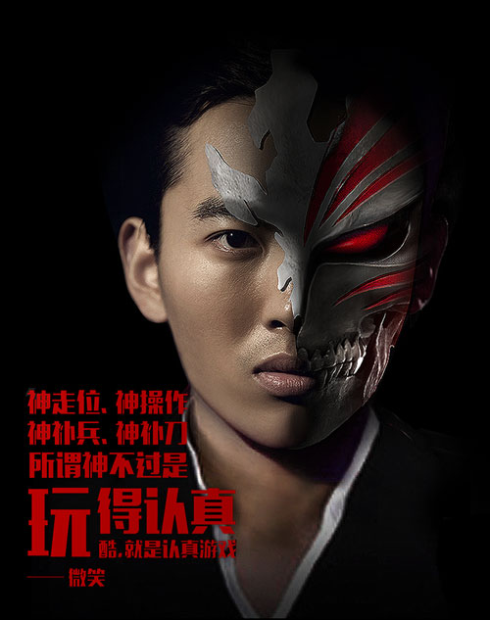

制作你的独家虚面海报

制作海报

…
标题
01. 请上传你的照片：
02. 请输入你的名字：
下一步
…
标题
01. 请上传你的照片：
02. 请输入你的名字：
下一步

点击+号上传照片

XXX

…
标题

我是XXX
和我一起
拒绝空虚，酷感斩现
《死神-斩之灵》12月XX日XX公测
LOGO

拖动大小控件，可以改变照片的缩放比例。
可以移动假面的位置。

+
-

你可以移动、缩放照片，也

换张照片
生成海报

…
标题

我是XXX
和我一起
拒绝空虚，酷感斩现
《死神-斩之灵》12月XX日XX公测
LOGO

点击“分享到朋友圈”会提示用户通过右上角的省略号分享图片。

分享到朋友圈

下载到手机相册

朋友圈分享内容：

来看看我化身死神的新造型！《死神-斩之灵》12月XX日公测！
来看看我化身死神的新造型！XXX明星也参加的超酷专属海报！

打开后，能看到分享者的照片：

…
标题

XXX的死神造型海报

我是XXX
和我一起
拒绝空虚，酷感斩现
《死神-斩之灵》12月XX日XX公测
LOGO

我也要制作海报

